Hoja 1
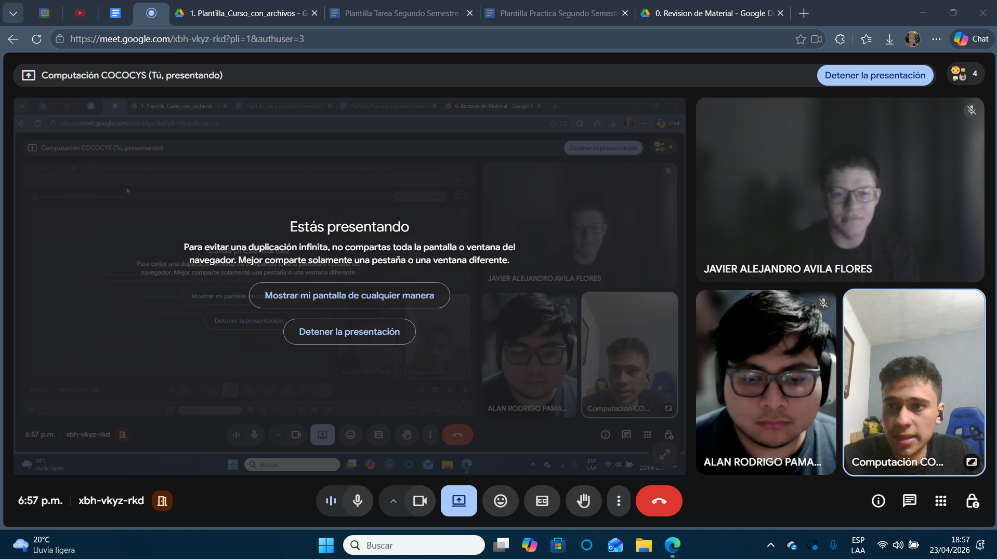
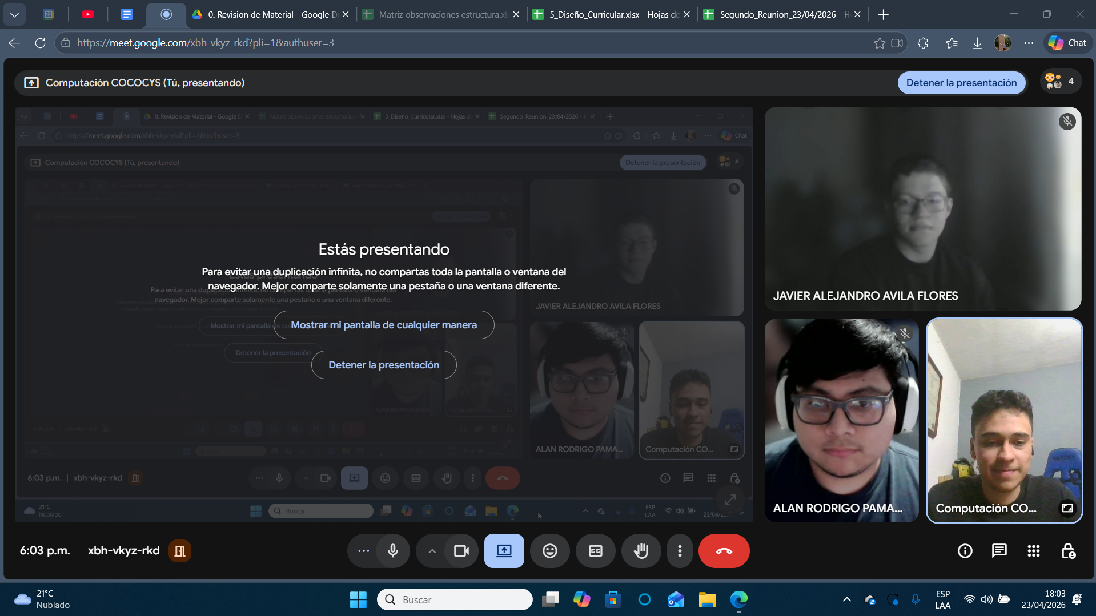
Nombre | Carnet
Alan Rodrigo Pamal De León | 202100303
Javier Alejandro Avila Flores | 202200392

